1.pielikums
Iepirkuma „JUMTA SEGUMA NOMAIŅA JAUNATNES IELĀ 4, LŪZNAVĀ RĒZEKNES NOVADĀ”(identifikācijas Nr.MALTASDZKSU2016/4)
 |  | 1.pielikums nolikumam
 |  | Identifikācijas Nr.MALTASDZKSU2016/4

TEHNISKĀ SPECIFIKĀCIJA
„JUMTA SEGUMA NOMAIŅA JAUNATNES IELĀ 4, LŪZNAVĀ RĒZEKNES NOVADĀ”

Nr. | Darba nosaukums | Mērvienība | Daudzums
Jaunatnes iela 4 Lūznavā, Rēzeknes novads LV-4627
1 | Esošā skārda parapeta demontāža | t.m
2 | Esošās lietus ūdens novadīšanas sistēmas demontāža | t.m
3 | Jauna skārda parapēta montāža | t.m.
4 | Jaunas lietus ūdens novadīšanas sistēmas montāža | t.m.
5 | Skursteņu remonts | t.m.
6 | Metāla skursteņa izolācijas ierīkošana | m3
7 | Skursteņu skārda elementu uzstādīšana pie jumta pieslēgumiem | gab.
8 | Mīksta jumta seguma ierīkošana | m
UZMANĪBU !!!
9. Visiem Pretendentiem obligāti jāveic objekta apskate, lai objektīvi novērtētu veicamos darbus. Ja Pretendenti nepiedalās objekta apskatē, iepirkuma komisijai ir pamatojums apšaubīt iepirkumam iesniegtā piedāvājuma tehniskās specifikācijas atbilstību iepirkuma nolikuma prasībām.

 | 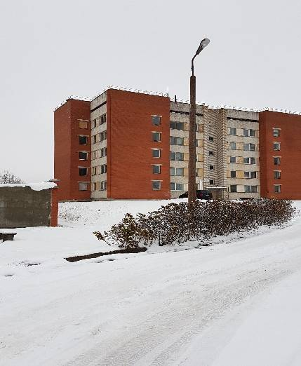 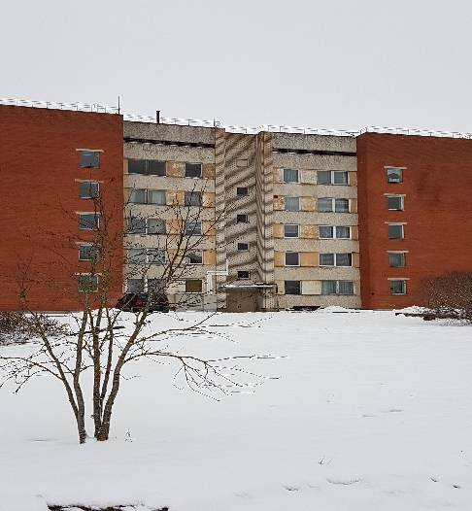 | 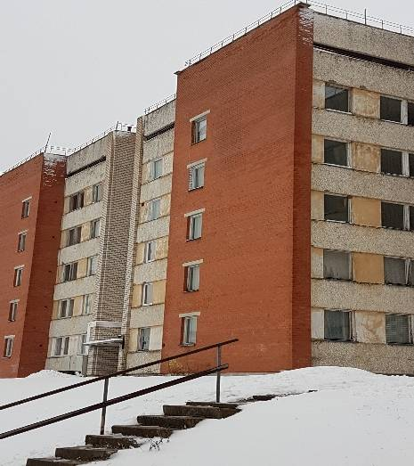

Piezīme.
Pretendentam savos izdevumos jāievērtē visi darbu veikšanai nepieciešamie materiāli, algas un mehānismi, un darbi, kas nav minēti, bet bez kuriem nebūtu iespējama būvdarbu tehnoloģiski pareiza un spēkā esoša normatīviem atbilstoša veikšana pilnā apmērā, kā arī visi citi izdevumi, kas saistīti ar būvmateriālu un tehnikas novietošanu un uzglabāšanu, būvgružu utilizāciju, iespējamiem riskiem u.c. neminētiem apstākļiem.

